WBS
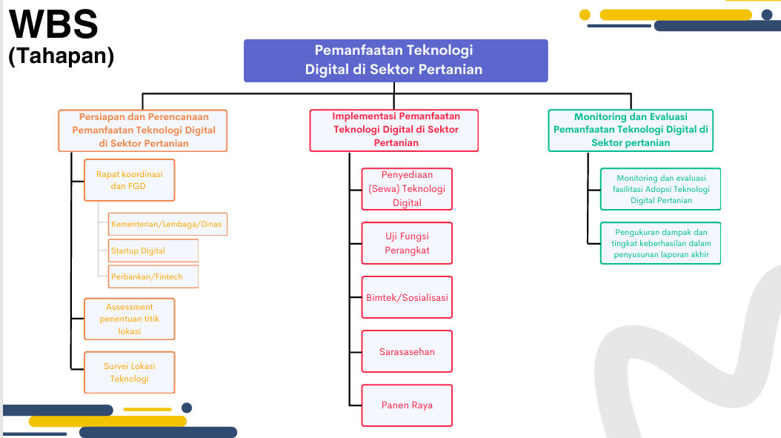
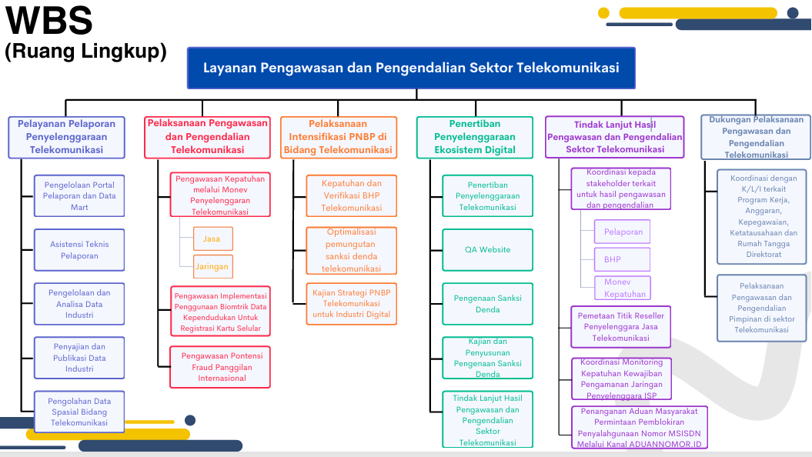

Pada Deskripsi umum digambarkan dengan WBS, dengan tambahan deskripsi : - KPI dari RO (project name) - Output Komponen (Major Deliverable) yang mendukung keberhasilan KPI dari RO - Kegiatan/Sub Komponen (Deliverable) yang mendukung output komponen

